关系图
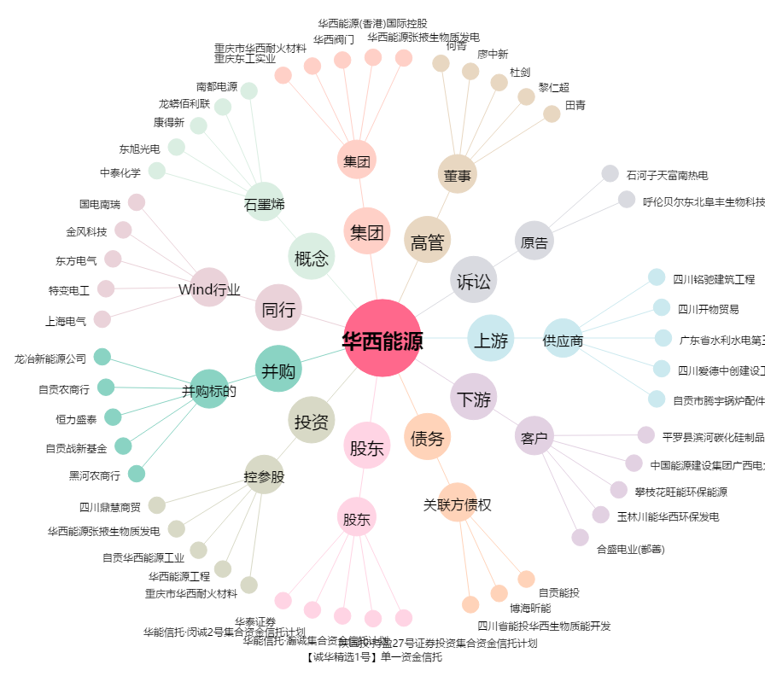
华西能源[002630.SZ] - 关系概览图

